GraficoMapa
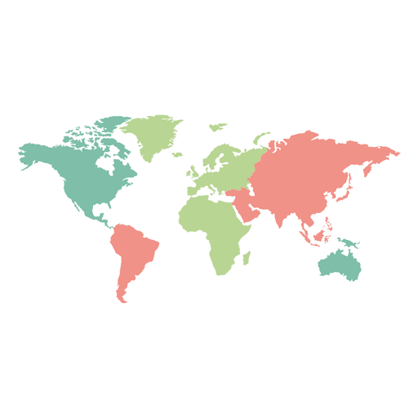
País | População
 | 212559417
 | 328239523
 | #NAME?
 | 55,268,100
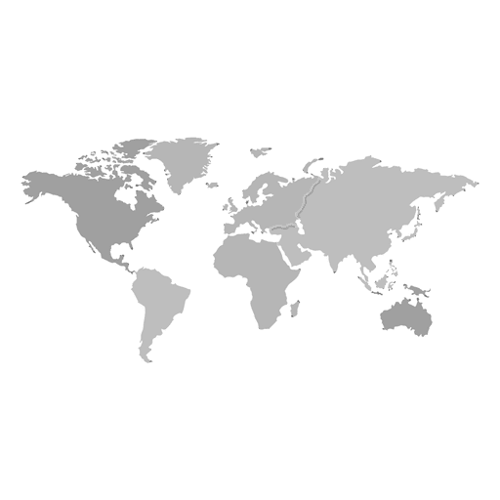
33 | 30
20 | 65
83 | 23
47 | 68

Planilha1
País | X | Y | População
Brasil | 15 | 30 | 212559417
Estados Unidos | 15 | 35 | 328239523
Inglaterra | 31 | 40 | 55268100
Austrália | 59 | 10 | 25364307

